model
相机镜头选型计算表

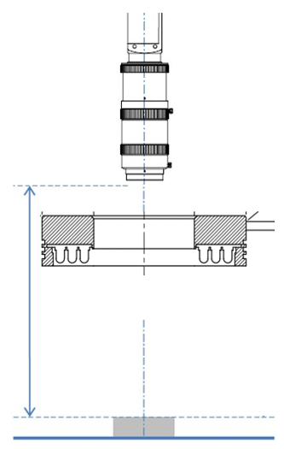

Camera: | MV-CH250-90GM |  |  | HikVision

Lens: | MVL-KF5024M-25MP |  |  | HikVision

(前景深)DOF： |  | 0.56 | mm
(后景深)DOF： |  | 0.57 | mm
(景深)DOF： |  | 1.13 | mm

最大光圈值: |  | 2.4

焦距: |  | 50

物距(WD): |  | 149 | ±10mm
接圈长度: |  | 0 | mm

视野(FOV): | Width(mm) |  | Height(mm)
 | 25.35 |  | 25.35
分辨率: | Width(pixel) |  | Height(pixel)
 | 5120 |  | 5120
芯片尺寸: | Width(mm) |  | Height(mm)
 | 12.80 |  | 12.80
像元大小: | 单位(um) |  | 光学放大倍率: |  | 0.505
 | 2.50
像素精度: | 单位(mm/pixel) |  | 电子放大倍率: |  | 23.854
 | 0.005
显示器大小: | 单位(英寸) |  | 显示放大倍率: |  | 12.046
 | 17

备注：此表中算出来的所有参数，都是根据相机镜头的理论数据为依据。表中所展示的数据，都只能进行参考。如需得到精确数据，需要输入实际的参数进行核算。景深、电子放大倍率和显示放大倍率，需要更改显示器大小和镜头实际光圈值。此表中的光源只是作为参考使用，如需得到准确的光源型号，需要利用实际的产品进行打光确认。相机的安装方向仅供参考，实际的安装方式需要通过机构那边的设计进行确认，但必须保证镜头的工作距离与此表中所提供距离的±10mm可调范围。

